固定資產異動單資訊
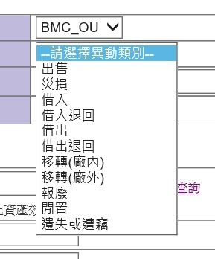

出售
災損
借入
借入退回
借出
借出退回
移轉(廠內)
移轉(廠外)
報廢
閒置
遺失或遭竊

客製程式
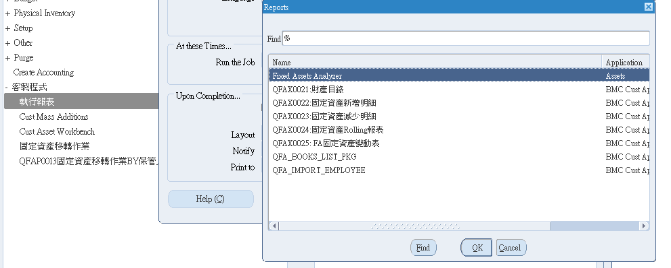
1
2
3

1 | 財產目錄
 | 選擇帳本及期間，提供包含財產編號、大小分類、供應商、取得成本、折舊相關及Location等資訊
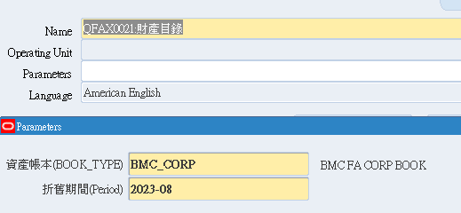

2 | 固定資產新增明細
 | 選擇帳本及期間，一般是為了搭配製作變動表使用，確認當月新增的明細
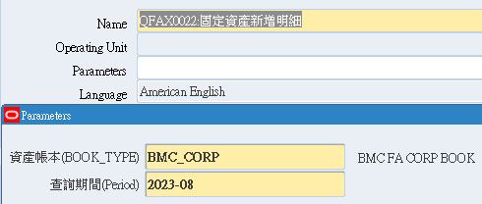

3 | 固定資產減少明細
 | 選擇帳本及期間，確認當月簽核並於系統報廢的資產
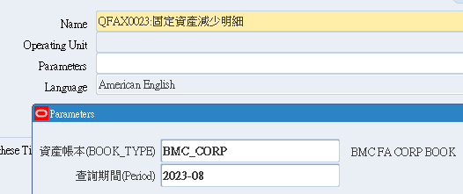

 | 新增明細及減少明細會在每季提供給KPMG查核用

固定資產批次移轉by部門
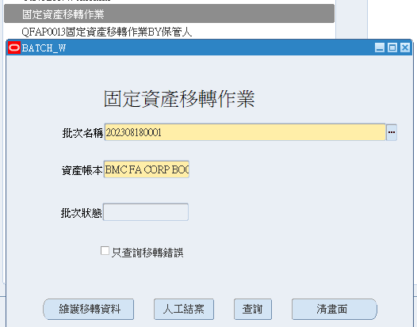

 | 自行設定，一般都用西元年月日+四位流水號

 | 選FA帳本

 | 選維護移轉資料進行部門移轉

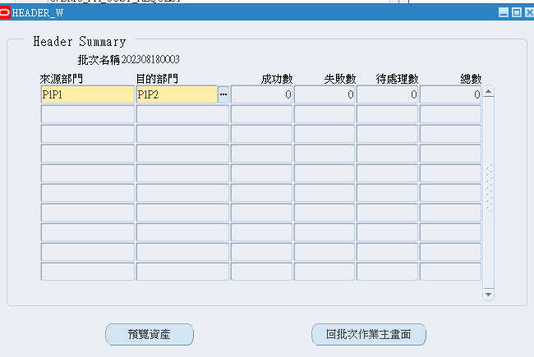

 |  | 選擇本次要轉換的前後部門

 |  | 選預覽資產確認移轉項目

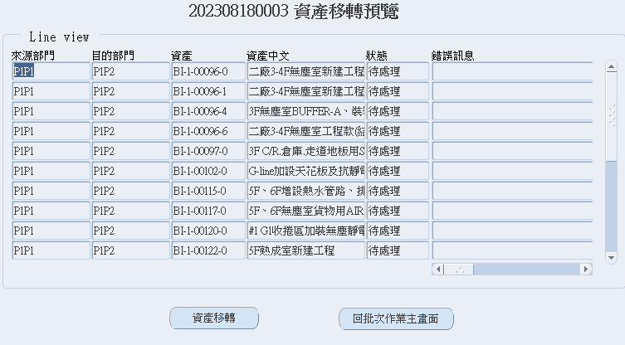

 |  |  | 確認OK進行移轉，本次不移轉就回批次結案

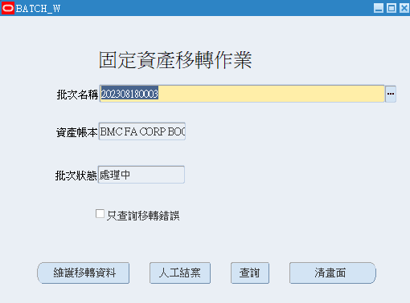

移轉或最後選擇為移轉都要進行人工結案，才可以進行新一批的移轉(避免A轉B部門、A轉C部門狀況同時發生，系統會卡Bug)

固定資產批次移轉by保管人
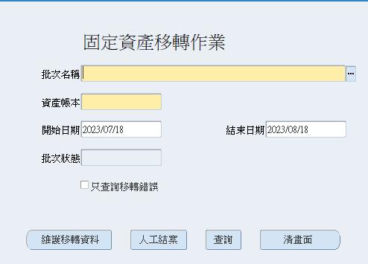

 | 相較原先部門批次移轉，多了選擇起始時間，其餘步驟相同
 | 主因為這項目由保管人去異動，會去抓設定一個月內有異動部門的保管人

 |  | 列出項目後依照你需要異動的保管人做選擇(可能N個、但並非所有保管人都需要移轉

其餘步驟與部門批次移轉同，故不列入

固定資產 & 遞延費用立帳、調整相關
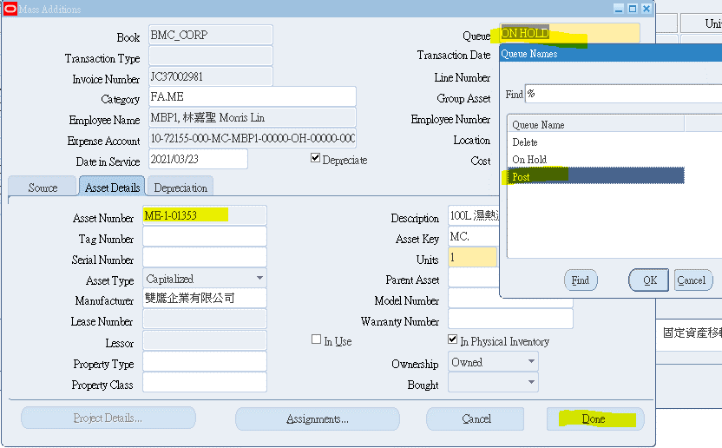
FA立帳(要用客製程式)
→可用發票號碼尋找
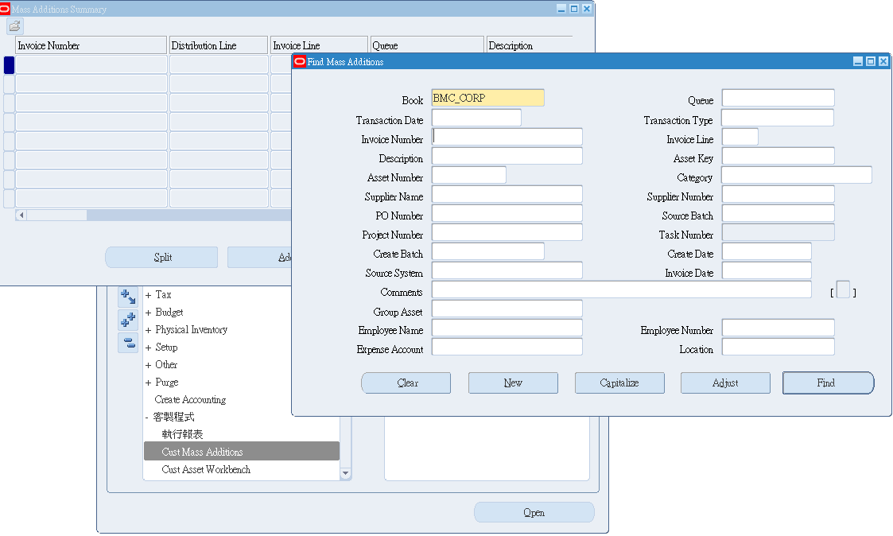

 |  |  |  |  |  |  |  |  | 可直接輸invoice number

①選擇分類，可看對照表或用選擇的，也可以參考財產目錄
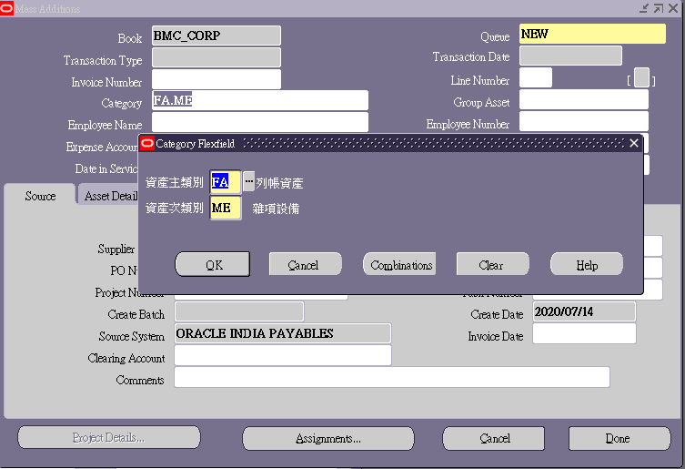
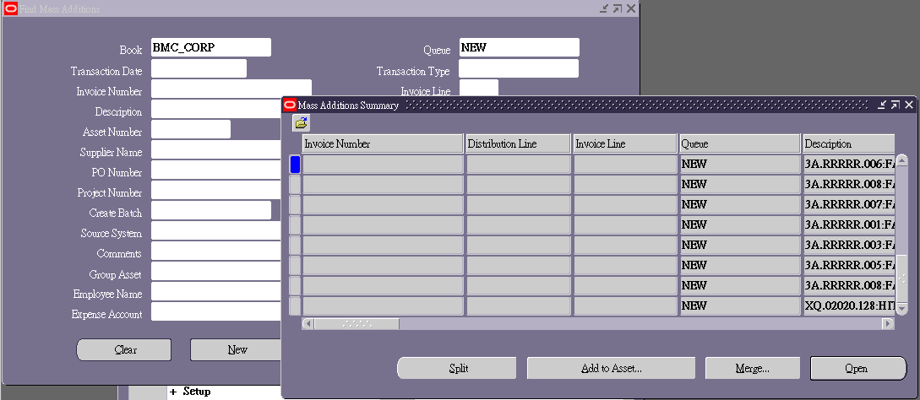

②選擇保管人，可用表單申請人，但如果是助理申請，可以先詢問要放哪位保管人或者從合約看是誰申請的當參考(注意!!!!會影響到之後盤點的對象)
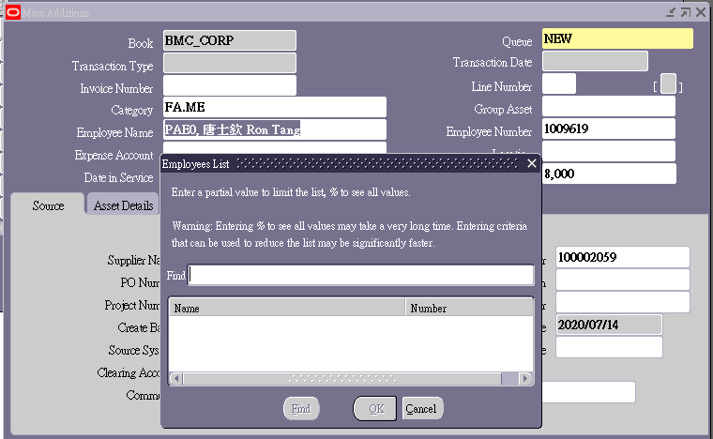

③選擇折舊會科(主科會依資產類別帶入)、保管位置 |  | *** 當月請款入帳，次月開始攤提折舊（不能因為價錢高就想延長攤提年限，還是要判斷性質及延長原因）

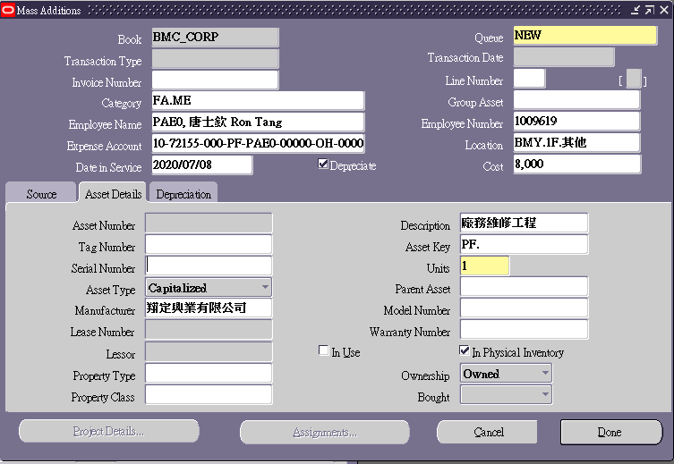
 |  |  | 廠區會影響資產編號(桃園1/龍科2(發票28112569)/雲科3)
 |  |  | 最好在簽FLOWER的時候就從PO找好是哪個Location
④在"Asset Details"維護廠商名稱、產品別 / Description是資產名稱(可調整)

 |  |  |  | 資產名稱，可調整 |  |  | 選廠區、樓層，Combination、OK後再挑
 |  |  |  | Asset Key填入產品別，會帶進財產清冊

 |  |  |  | 工程類，遞延費用，無實體的都不盤點，勾勾要拿掉
 |  |  |  |  | 盤點時→資產管理系統抓的資料就會以有V的為主

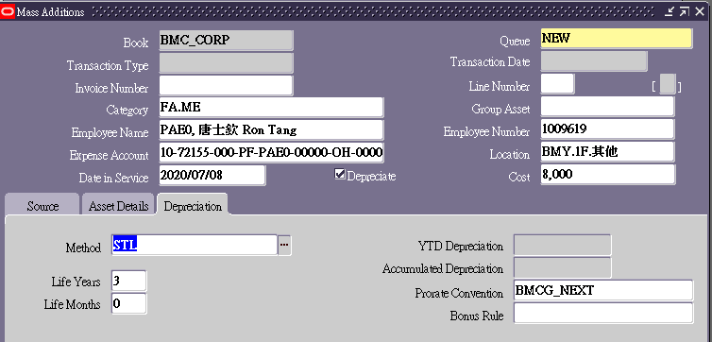
⑤"在Depreciation可調整折舊年限"(系統會依資產類別預設)
 |  |  |  |  |  | 主線設備 |  | 5
 |  |  |  |  |  | 儀器 |  | 3
 |  |  |  |  |  | 研發 |  | 3
 |  |  |  |  |  | 運輸 |  | 3
 |  |  |  |  |  | 辦公 |  | 3
 |  |  |  |  |  | 軟體合約 |  | 依合約長度
 |  |  |  |  |  | 建築物改良 |  | 10

⑥完成後，選"Queue"狀態調整成Post，再點Done | 注意！！！如果還有資訊還沒填完最好"X"Discard不要on hold，系統在重新填寫會有問題
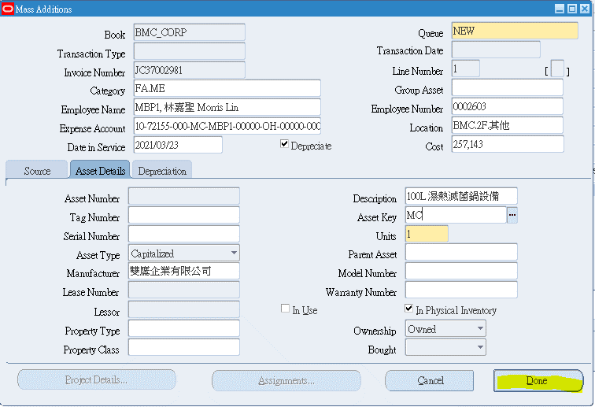

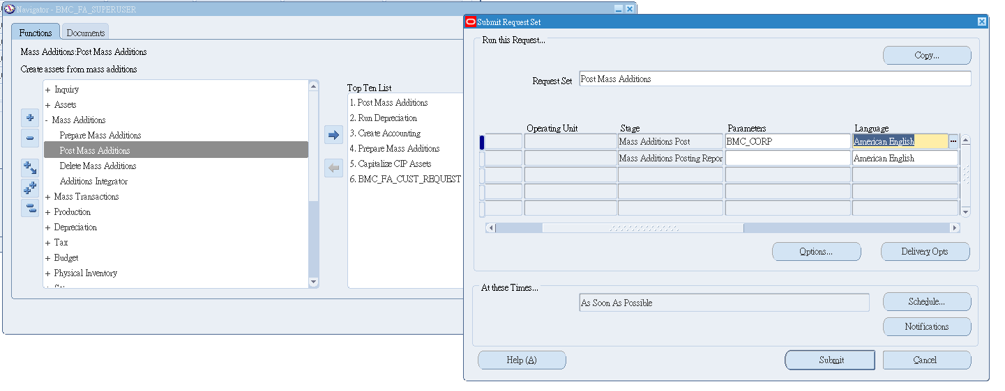

 |  |  |  | 在點進去一次

⑦系統自動產生資產編號(抄到表單上面)→點選POST就完成

